IMPRIMIR AULA
FOLHA DE PAGAMENTO |  |  |  |  |  |  |  |  |  |  |  | CRIAR GRÁFICOS ABAIXO:
Matric. | Nome | Idade | Sexo | UF | NºFilhos | Bairro | Salário | Est. Civíl | Sal. Conjugue | Outras Rendas | Total Familiar | · Colunas 3D
1010 | Nerivalther | 21 | M | ES | 2 | Barcelona | 880 | Casado | 1,500 | 800 |  | · Pizza de Pizza 2D
1020 | Randaica | 19 | F | RJ | 1 | M. do Alemão | 1,250 | Solteiro | 880 | 1,300 |  | · Área 2D
1030 | Jozué | 32 | M | ES | 0 | Laranjeiras | 2,305 | Casado | 1,250 | 500 |  | · Rosca
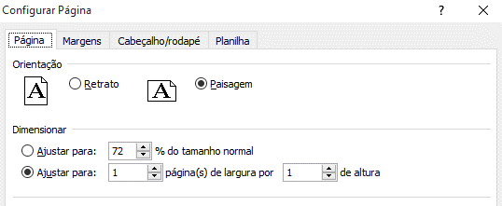
1040 | Brendhow | 25 | M | ES | 1 | Jd. Limoeiro | 900 | Casado | 990 | 300
1050 | Petruskio | 37 | M | ES | 2 | Serra Dourada | 1,750 | Solteiro | 1,400 | 700
1060 | Hermanoteu | 16 | M | ES | 3 | Laranjeiras | 3,000 | Solteiro | 900 | 600
1070 | Ladslau | 20 | M | SP | 7 | Vila Prudente | 1,035 | Casado | 2,000 | 450
1080 | Maraiza | 28 | F | ES | 2 | Barcelona | 1,505 | Solteiro | 800 | 900
1090 | Regisvânio | 14 | M | SP | 1 | Rio Pequeno | 2,038 | Viuvo | 1,850 | 2,500
2000 | Godolfredo | 27 | M | ES | 2 | São Diogo | 1,903 | Casado | 1,600 | 1,770
2010 | Clarrinalwah | 22 | F | RJ | 4 | M. do Alemão | 1,225 | Viuvo | 700 | 3,300
2020 | Zamberlindo | 31 | M | ES | 1 | Laranjeiras | 1,809 | Casado | 1,708 | 300
Coluna 3D Salário
Pizza de Pizza 2D Sal. Conjugue
 |  |  |  |  |  |  |  |  |  |  |  |  | FORMATAÇÃO CONDICIONAL

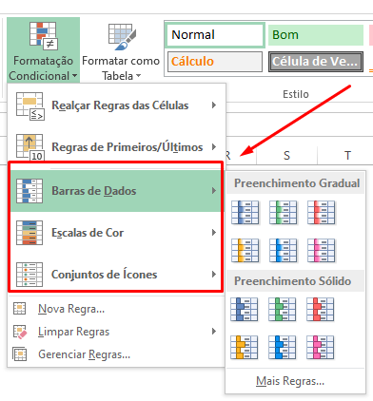

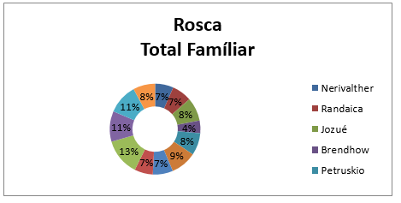
Área 2D Outras Rendas

 | Internet: Digite o link, responda as perguntas |  |  |  |  |  |  |  | https://forms.gle/usRZzU3YRWubmRKH9

